상품제안서
오아 클린이퓨어Air 스마트 칫솔살균 | 상품코드: F20493

 |  |  |  |  |  |  | 02-412-0044 | www.easy1.co.kr
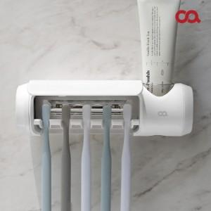 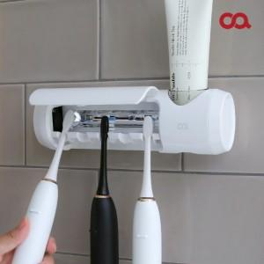 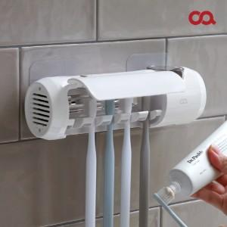

【상세/제작정보】 | 가족과 함께 안심 칫솔살균!

【인쇄/포장옵션】 | 레이저 / 포장지포장

【공급단가】 | 수량 | 50~ | 100~ | 300~ | 500~ | 1,000~
*VAT별도 | 단가 | 26,130원 | 25,710원 | 25,090원 | 24,460원 | 24,040원

【상품 URL】 | https://easy1.co.kr:443/src/goods_detail.php?gdno=20493

